상품제안서
컬러 3D LED 벽시계 시즌4 | 상품코드: F17872

 |  |  |  |  |  |  | 02-412-0044 | www.easy1.co.kr
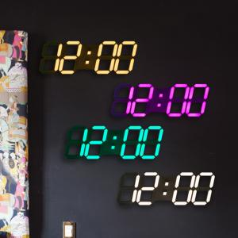

【상세/제작정보】 | 약 1,000가지의 컬러 조합이 가능한 인테리어 벽시계

【인쇄/포장옵션】 | 실크, 레이저 / 포장지포장

【공급단가】 | 수량 | 20~ | 50~ | 100~ | 300~ | 500~
*VAT별도 | 단가 | 81,000원 | 78,000원 | 75,000원 | 72,000원 | 70,200원

【상품 URL】 | http://www.easy1.co.kr/src/goods_detail.php?gdno=17872

